2023_03_data
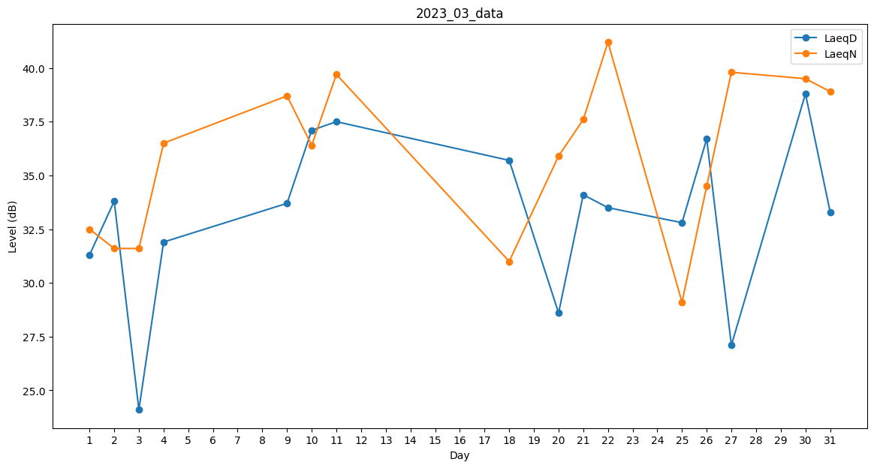
Day | LaeqD | LaeqN
1 | 31.3 | 32.5
2 | 33.8 | 31.6
3 | 24.1 | 31.6
4 | 31.9 | 36.5
5 | 28.2 | 0
6 | 0 | 39.1
7 | 0 | 39.8
8 | 0 | 36.6
9 | 33.7 | 38.7
10 | 37.1 | 36.4
11 | 37.5 | 39.7
12 | 39 | 0
13 | 37.1 | 0
14 | 0 | 37.7
15 | 0 | 36.4
16 | 0 | 30.2
17 | 30.7 | 0
18 | 35.7 | 31
19 | 0 | 35.3
20 | 28.6 | 35.9
21 | 34.1 | 37.6
22 | 33.5 | 41.2
23 | 0 | 31
24 | 0 | 31.6
25 | 32.8 | 29.1
26 | 36.7 | 34.5
27 | 27.1 | 39.8
28 | 33.6 | 0
29 | 33.4 | 0
30 | 38.8 | 39.5
31 | 33.3 | 38.9

